Mockup AutoEval
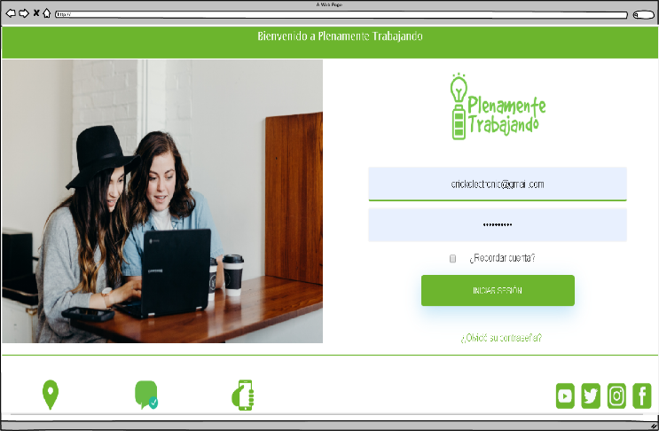

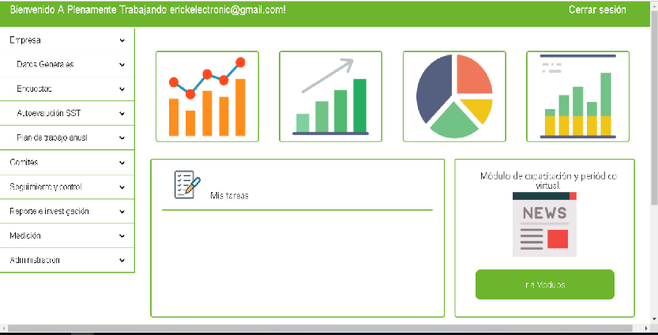

Ingresa a:
* Empresa - Autoevaluación SST

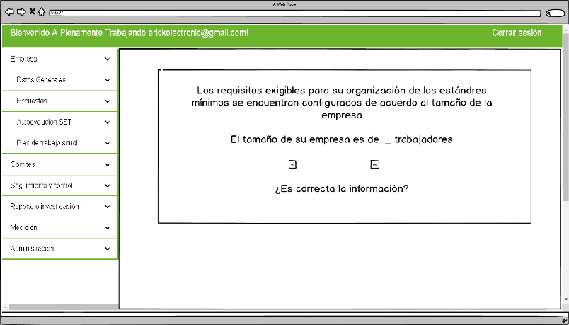

Seleccion Si
Seleccion no

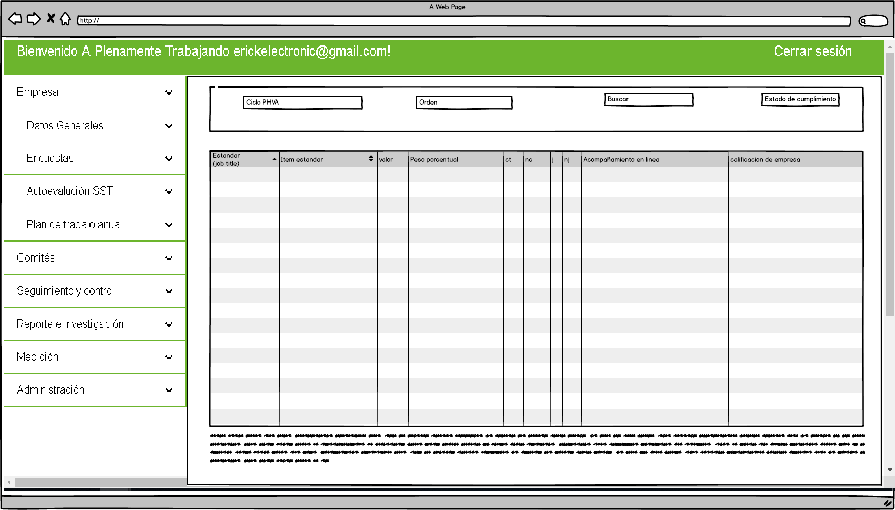

Los datos que se encuentran en la parte superior, se obtienen de la informacion de la empresa la cual esta diligenciando, el formato de SSGT

Los datos que se encuentran en la tabla de valores , seran llamados de una tabla en la base de datos del cliente.
CONDICIONES:
1. Los campos que indican (CT, NC, J NJ ) son campos seleccionables por el usuario.
2. El cargue de archivos, debe permitir cargar mas de 1 documento. permitiendo cargar (suite de office , pdf).
3. En el campo de la tabla "Valor y peso porcentual " tiene las siguientes caracteristicas.:
1. Dependiendo del tamaño de la empresa, el campo valor tendra un peso diferente esto debido a que si es una empresa de 1 a 10 empleados solo debe cumplir n criterios y estos deberan tener un valor porcentual del mismo que una empresa mediana o grande.
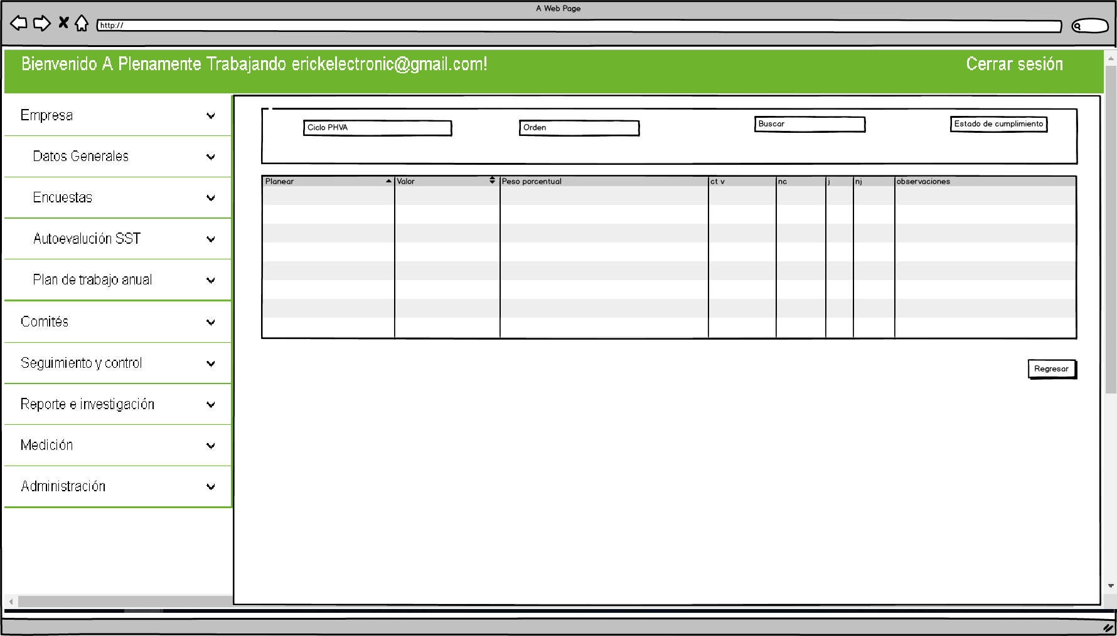

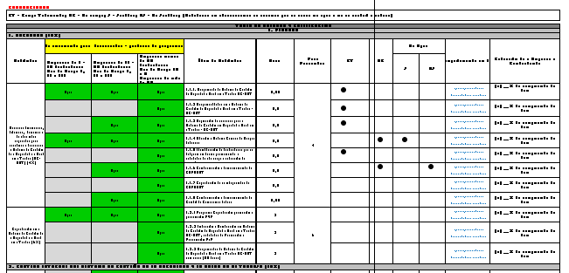

Ver resumen

Condicion de seleccion (CT - NC - J - NJ - N aplica) en la columna cargue de archivos

En el siguiente campo, los datos son dinamicos, varian dependiendo de la seleccion de la tabla de contenido que realiza el usuario. indicanto el porcentaje en tiempo real de documento SSGT (Resumen de informacion).
CONDICIONES
1. El campo observaciones , es ingresado por el usuario con opcion de edicion. "Actual mente no cuenta con un campo en la base de datos, segun indicaciones de ERIK"

No cumple - no aplica
No cumple - No justifica
No cumple - Justifica
Cumple

Si se selecciona estas casillas, el sistema debera dar un valor del 100% al peso de la actividad
En el siguiente caso, el sistema coloca 0% en el peso de la actividad
En el siguiente caso el sistema debe habilitar una nueva vista de cargue de evidencias, y plan de accion
En el siguiente campo el sistema debe habilitar una nueva vista para el cargue de evidencias.

En la parte superior visualizamos la infomracion de item seleccionado para el cargue de archivos.

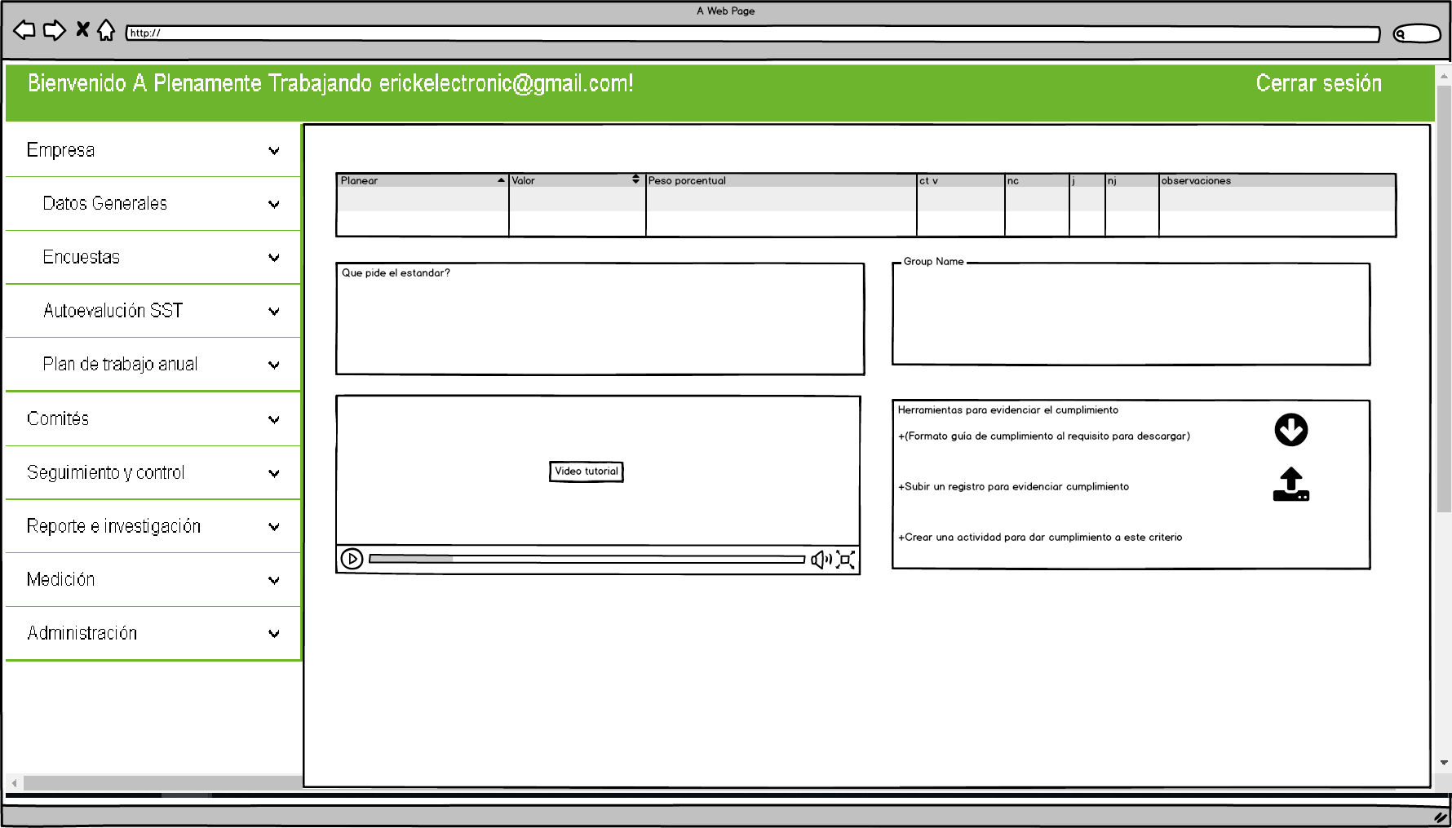

En la sguiente seccion, traemos datos especificando los objetivos del item seleccionado para poder hacer cumplimiento del mismo.
"Estos datos debe ser llamados."

En la parte final encontraremos:
1: Video tutorial, del item seleccionado.
2. Espacio para
* Descarge de documento guia para el item seleccionado.
* Seleccion de cargue de archivo
* Creacion de actividades de mejoramiento.

Descargar archivo
Cargar archivos
Crear actividad

El sistema debe contener un archivo guia para el respectivo item.
El sistema debe permitir cargar cualquier tipo de archivo de la suite de office y pdf

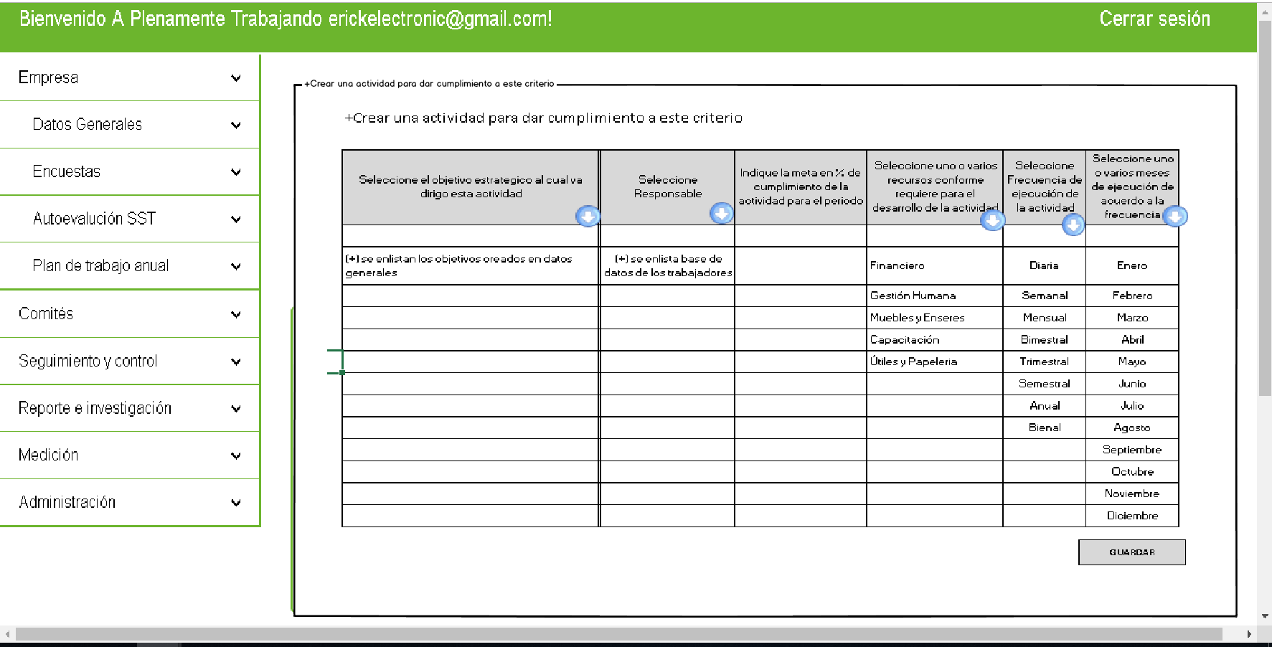

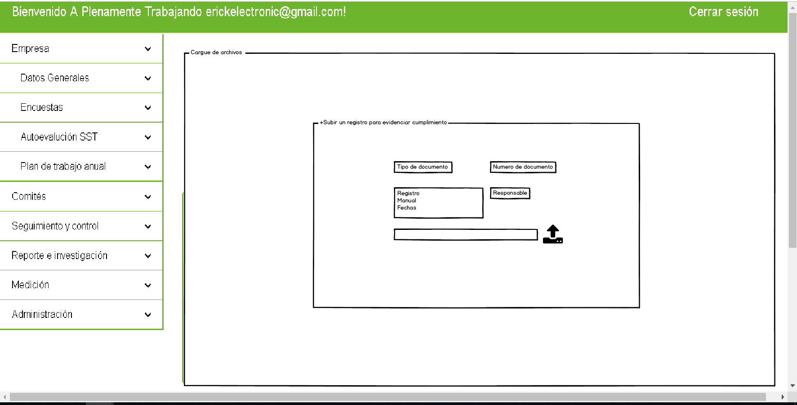
Las especificaciones de la tabla se encuentran en el requerimiento enviado.

Se debe permitir cargar mas de un archivo

Requerimiento AutoEv
yhtziui
 | Objetivo del módulo: facilitar el desarrollo de la autoevaluación del SG-SST brindando a su vez las herramientas para la implementación de cada uno de los estándares mínimos establecidos en la Resolución 1111 de 2017

INPUT (*)
PROCESS (+)
OUTPUT (#)
CLICK

 | Todo el módulo tiene vista de administrador / Unicamente podra interactuar quien tenga rol de administrador

Vista de Administrador
Vista inicial que se despliega una vez configurado el tamaño de la empresa para habilitar la lista de chequeo correspondiente

Los requisitos exigibles para su organización de los estándres mínimos se encuentran configurados de acuerdo al tamaño de la empresa
El tamaño de su empresa es de ___ trabajadores
Si No
¿Es correcta la información?

CORREGIR INFORMACIÓN
CONTINUAR

Se habilita espacio para corregir la información suministrada en trabajadores totales en el submódulo de datos generales
Continúa con la información de estándares mínimos

Vista inicial que se despliega una vez configurado el tamaño de la empresa para habilitar la lista de chequeo correspondiente

 | Ciclo PHVA |  |  |  |  | Orden |  | Buscar
 |  |  |  |  |  |  |  |  |  |  |  |  |  | Estado de cumplimiento _%

 | Nombre de la Empresa: (+) |  |  |  |  |  | NIT: (+) |  | Nivel de Riesgo: (+) |  |  |  | Fecha de Evaluación: (+)
 | Dirección: (+) |  |  |  |  |  |  |  | Ciudad: (+) |  |  |  | Teléfono: (+)
 | No de Trabajadores: (+) |  |  |  |  |  | No de Centros de Trabajo: (+) |  |  |  |  | ARL: (+)

 | RESUMEN TABLA DE VALORES Y CALIFICACIÓN
 | PLANEAR |  |  |  |  |  | Valor | Peso Porcentual | CT | NC | No Aplica |  | Observaciones
 |  |  |  |  |  |  |  |  |  |  | J | NJ
 | 1. RECURSOS (10%) |  |  |  |  |  | (+) | (+) | (+) | (+) | (+) | (+) | (abierto para diligenciar por el usuario)
 | 2. GESTION INTEGRAL DEL SISTEMA DE GESTIÓN DE LA SEGURIDAD Y LA SALUD EN EL TRABAJO (15%) |  |  |  |  |  | (+) | (+) | (+) | (+) | (+) | (+) | (abierto para diligenciar por el usuario)
 | II. HACER
 | 3. GESTIÓN DE LA SALUD (20%) |  |  |  |  |  | (+) | (+) | (+) | (+) | (+) | (+) | (abierto para diligenciar por el usuario)
 | 4. GESTIÓN DE PELIGROS Y RIESGOS (30%) |  |  |  |  |  | (+) | (+) | (+) | (+) | (+) | (+) | (abierto para diligenciar por el usuario)
 | 5. GESTION DE AMENAZAS (10%) |  |  |  |  |  | (+) | (+) | (+) | (+) | (+) | (+) | (abierto para diligenciar por el usuario)
 | VERIFICAR
 | 6. VERIFICACIÓN DEL SG-SST (5%) |  |  |  |  |  | (+) | (+) | (+) | (+) | (+) | (+) | (abierto para diligenciar por el usuario)
 | ACTUAR
 | 7. MEJORAMIENTO (10%) |  |  |  |  |  | (+) | (+) | (+) | (+) | (+) | (+) | (abierto para diligenciar por el usuario)
 | TOTAL: |  |  |  |  |  | (+) | 100% | (+) | (+) | (+) | (+) | (abierto para diligenciar por el usuario)

 | CONCLUSIONES GENERALES
 | (abierto para diligenciar por el usuario)

 | CONVENCIONES
 | CT – Cumple Totalmente; NC – No cumple; J - Justifica; NJ - No Justifica; (Establecer en observaciones las razones por las cuales no aplica o no se verificó el criterio)

 | TABLA DE VALORES Y CALIFICACIÓN
 | I. PLANEAR
 | 1. RECURSOS (10%)
 | Estándar | Vista unicamente para desarrollador - protocolo de programación |  |  | Ítem del Estándar | ¿Cómo verificar el cumplimiento? | Valor | Peso Porcentual | CT | NC | No Aplica |  | Acompañamiento en Línea | Calificación de la Empresa o Contratante
 |  | Empresas de 1 - 10 trabajadores Nivel de Riesgo I, II y III | Empresas de 11 - 50 trabajadores Nivel de Riesgo I, II y III | Empresas menos de 50 trabajadores Nivel de Riesgo IV y V Empresas de más de 50 trabajadores cualquier nivel de riesgo. |  |  |  |  |  |  | J | NJ
 | Recursos financieros, técnicos, humanos y de otra índole requeridos para coordinar y desarrollar el Sistema de Gestión de la Seguridad y la Salud en el Trabajo (SG-SST) (4%) | Aplica | Aplica | Aplica | 1.1.1. Responsable del Sistema de Gestión de Seguridad y Salud en el Trabajo SG-SST | Solicitar el documento en el que consta la designación del responsable del Sistema de Gestión de Seguridad y Salud en el Trabajo, con la respectiva asignación de responsabilidades y solicitar el certificado correspondiente, que acredite la formación de acuerdo con lo establecido en el presente criterio. Se solicita el título de formación de técnico, tecnólogo, profesional, especialista o maestría en Seguridad y Salud en el Trabajo. Se verifica la licencia en Seguridad y Salud en el Trabajo vigente. Se constata la existencia del certificado de aprobación del curso virtual de cincuenta (50) horas en Seguridad y Salud en el Trabajo. A quien no tenga licencia se le solicita que cumpla los requisitos de formación y cursos solicitada en los artículos 5 y 6 de la presente resolución. | 0.50 | 4 |  |  |  |  | Ingrese y cargue sus evidencias Relación de documentos adjuntos | (+) __% de cumplimiento del ítem
 |  |  |  | Aplica | 1.1.2 Responsabilidades en el Sistema de Gestión de Seguridad y Salud en el Trabajo – SG-SST | Solicitar el soporte que contenga la asignación y documentación de las responsabilidades en Seguridad y Salud en el Trabajo. | 0.5 |  |  |  |  |  | Ingrese y cargue sus evidencias Relación de documentos adjuntos | (+) __% de cumplimiento del ítem
 |  |  | Aplica | Aplica | 1.1.3 Asignación de recursos para el Sistema de Gestión en Seguridad y Salud en el Trabajo – SG-SST | Constatar la existencia de evidencias físicas y/o documentales que demuestren la definición y asignación de los recursos financieros, humanos, técnicos y de otra índole para la implementación, mantenimiento y continuidad del Sistema de Gestión de Seguridad y Salud en el Trabajo, evidenciando la asignación de recursos con base en el plan de trabajo anual. | 0.5 |  |  |  |  |  | Ingrese y cargue sus evidencias Relación de documentos adjuntos | (+) __% de cumplimiento del ítem
 |  | Aplica | Aplica | Aplica | 1.1.4 Afiliación al Sistema General de Riesgos Laborales | Solicitar una lista de los trabajadores vinculados laboralmente a la fecha y comparar con la planilla de pago de aportes a la seguridad social de los cuatro (4) meses anteriores a la fecha de verificación. Realizar el siguiente muestreo: De uno (1) a diez (10) trabajadores verificar el 100%. Entre once (11) y cincuenta (50) trabajadores verificar el 20%. Entre cincuenta y uno (51) y doscientos (200) trabajadores verificar el 10% Mayores a doscientos un (201) trabajadores verificar el registro de 30 trabajadores. Solicitar una lista de los trabajadores vinculados por prestación de servicios a la fecha y comparar con la última planilla de pago de aportes a la seguridad social suministrada por los contratistas. Tomar: De uno (1) a diez (10) trabajadores verificar el 100%. Entre once (11) y cincuenta (50) trabajadores verificar el 20%. Entre cincuenta y un (51) y doscientos (200) trabajadores verificar el 10% Mayores a doscientos un (201) trabajadores verificar el registro de 30 trabajadores. De la muestra seleccionada verifique la afiliación al Sistema General de Seguridad Social. En los casos excepcionales de trabajadores independientes que se afilien a través de agremiaciones verificar que corresponda a una agremiación autorizada por el Ministerio de Salud y Protección Social, conforme al listado publicado en la página web del Ministerio del Trabajo o del Ministerio de Salud y Protección Social. | 0.5 |  |  |  |  |  | Ingrese y cargue sus evidencias Relación de documentos adjuntos | (+) __% de cumplimiento del ítem
 |  |  |  | Aplica | 1.1.5 Identificación de trabajadores que se dediquen en forma permanente a actividades de alto riesgo y cotización de pensión especial | Verificar si se tienen identificados los trabajadores que se dedican en forma permanente al ejercicio de las actividades de alto riesgo de que trata el Decreto 2090 de 2003, conforme a la presente resolución. Si aplica. Si no aplica se evalúa con la mayor nota que es 0.5%. | 0.5 |  |  |  |  |  | Ingrese y cargue sus evidencias Relación de documentos adjuntos | (+) __% de cumplimiento del ítem
 |  |  | Aplica | Aplica | 1.1.6 Conformación y funcionamiento del COPASST | Solicitar el acta mediante la cual se designa el Vigía de Seguridad y Salud en el Trabajo o solicitar los soportes de la convocatoria, elección, conformación del Comité Paritario de Seguridad y Salud en el Trabajo y el acta de constitución. Constatar si es igual el número de representantes del empleador y de los trabajadores y revisar si el acta de conformación se encuentra vigente, para el caso en que proceda la constitución del Comité. Solicitar las actas de reunión mensuales del último año del Comité Paritario o los soportes de las gestiones adelantadas por el Vigía de Seguridad y Salud en el Trabajo, y verificar el cumplimiento de sus funciones. | 0.5 |  |  |  |  |  | Ingrese y cargue sus evidencias Relación de documentos adjuntos | (+) __% de cumplimiento del ítem
 |  |  |  | Aplica | 1.1.7 Capacitación de los integrantes del COPASST | Solicitar registros que constaten la capacitación y evaluación tanto para el Vigía en Seguridad y Salud en el Trabajo o para los miembros del Comité Paritario en Seguridad y Salud en el Trabajo según aplique que estén vigentes. | 0.5 |  |  |  |  |  | Ingrese y cargue sus evidencias Relación de documentos adjuntos | (+) __% de cumplimiento del ítem
 |  |  | Aplica | Aplica | 1.1.8 Conformación y funcionamiento del Comité de Convivencia Laboral | Solicitar el documento de conformación del Comité de Convivencia Laboral y verificar que esté conformado de acuerdo a la normativa y que su período de conformación se encuentra vigente. Solicitar las actas de las reuniones (como mínimo una reunión cada tres meses) y los informes de Gestión del Comité de Convivencia Laboral, verificando el desarrollo de sus funciones. | 0.50 |  |  |  |  |  | Ingrese y cargue sus evidencias Relación de documentos adjuntos | (+) __% de cumplimiento del ítem
 | Capacitación en el Sistema de Gestión de la Seguridad y la Salud en el Trabajo (6%) | Aplica | Aplica | Aplica | 1.2.1 Programa Capacitación promoción y prevención PYP | Solicitar el programa de capacitación anual y la matriz de identificación de peligros y verificar que el mismo esté dirigido a los peligros ya identificados, con la evaluación y control del riesgo, y/o necesidades en Seguridad y Salud en el Trabajo, y verificar las evidencias de su cumplimiento. Verificar si el Comité Paritario en Seguridad y Salud en el Trabajo o Vigía en Seguridad y Salud en el Trabajo participó en la revisión anual del plan de capacitación. | 2 | 6 |  |  |  |  | Ingrese y cargue sus evidencias Relación de documentos adjuntos | (+) __% de cumplimiento del ítem
 |  |  |  | Aplica | 1.2.2 Inducción y Reinducción en Sistema de Gestión de Seguridad y Salud en el Trabajo SG-SST, actividades de Promoción y Prevención PyP | Solicitar la lista de trabajadores, independientemente de su forma de vinculación y/o contratación y verificar los soportes documentales que den cuenta de la capacitación y de su evaluación, de la inducción y reinducción de conformidad con el criterio. La referencia es el Plan de capacitación, su cumplimento y la cobertura de los trabajadores objeto de cada tema. Para realizar la verificación tener en cuenta: De uno (1) a diez (10) trabajadores verificar el 100% Entre once (11) y cincuenta (50) trabajadores verificar el 20% Entre cincuenta y uno (51) y doscientos (200) trabajadores verificar el 10% Mayores a doscientos un (201) trabajadores verificar el registro de 30 trabajadores. | 2 |  |  |  |  |  | Ingrese y cargue sus evidencias Relación de documentos adjuntos | (+) __% de cumplimiento del ítem
 |  |  |  | Aplica | 1.2.3 Responsables del Sistema de Gestión de Seguridad y Salud en el Trabajo SG-SST con curso (50 horas) | Solicitar el certificado de aprobación del curso de capacitación virtual de cincuenta (50) horas definido por el Ministerio de Trabajo, expedido a nombre del responsable del Sistema de Gestión de Seguridad y Salud en el Trabajo | 2 |  |  |  |  |  | Ingrese y cargue sus evidencias Relación de documentos adjuntos | (+) __% de cumplimiento del ítem
 | 2. GESTION INTEGRAL DEL SISTEMA DE GESTIÓN DE LA SEGURIDAD Y LA SALUD EN EL TRABAJO (15%)
 | Política de Seguridad y Salud en el Trabajo (1%) |  | Aplica | Aplica | 2.1.1 Política del Sistema de Gestión de Seguridad y Salud en el Trabajo SG-SST firmada, fechada y comunicada al COPASST/Vigía | Solicitar la política del Sistema de Gestión de Seguridad y Salud en el Trabajo (SG-SST), de la empresa y confirmar que cumpla con los aspectos contenidos en el criterio. Validar para la revisión anual de la política como mínimo: Fecha de emisión, firmada por el representante legal actual, que estén incluidos los requisitos normativos actuales o directrices de la empresa. Entrevistar a los miembros del Comité Paritario de Seguridad y Salud en el Trabajo o Vigía de Seguridad y Salud en el Trabajo para indagar el entendimiento de la política en Seguridad y Salud en el Trabajo. Como referencia preguntar: – Si conocen los peligros, evaluación y valoración de los riesgos y se establecen los respectivos controles. – Si se realizan actividades de Promoción y Prevención. – Si la empresa aplica la normativa legal vigente en materia de riesgos laborales. | 1 | 15 |  |  |  |  | Ingrese y cargue sus evidencias Relación de documentos adjuntos | (+) __% de cumplimiento del ítem
 | Objetivos del Sistema de Gestión de la Seguridad y la Salud en el Trabajo SG-SST (1%) |  |  | Aplica | 2.2.1 Objetivos definidos, claros, medibles, cuantificables, con metas, documentados, revisados del SG-SST | Revisar si los objetivos se encuentran definidos, cumplen con las condiciones mencionadas en el criterio y existen evidencias del proceso de difusión. | 1 |  |  |  |  |  | Ingrese y cargue sus evidencias Relación de documentos adjuntos | (+) __% de cumplimiento del ítem
 | Evaluación inicial del SG-SST (1%) |  |  | Aplica | 2.3.1 Evaluación e identificación de prioridades | Solicitar la evaluación inicial del Sistema de Gestión de Seguridad y Salud en el Trabajo. Mediante la matriz legal, matriz de peligros, identificación de amenazas, verificación de controles, reporte de peligros, lista de asistencia a capacitaciones, análisis de puestos de trabajo, exámenes médicos iniciales y periódicos y seguimiento de indicadores, entre otros. | 1 |  |  |  |  |  | Ingrese y cargue sus evidencias Relación de documentos adjuntos | (+) __% de cumplimiento del ítem
 | Plan Anual de Trabajo (2%) | Aplica | Aplica | Aplica | 2.4.1 Plan que identifica objetivos, metas, responsabilidad, recursos con cronograma y firmado | Solicitar el plan de trabajo anual para alcanzar los objetivos propuestos en el Sistema de Gestión de Seguridad y Salud en el Trabajo, el cual identifica metas, responsabilidades, recursos, cronograma de actividades, firmado por el empleador y el responsable del Sistema de Gestión de Seguridad y Salud en el Trabajo. Verificar el cumplimiento del mismo. En caso de desviaciones en el cumplimiento, solicitar los planes de mejora para el logro del plan inicial. | 2 |  |  |  |  |  | Ingrese y cargue sus evidencias Relación de documentos adjuntos | (+) __% de cumplimiento del ítem
 | Conservación de la documentación (2%) |  | Aplica | Aplica | 2.5.1 Archivo o retención documental del Sistema de Gestión en Seguridad y Salud en el Trabajo SG-SST | Constatar la existencia de un sistema de archivo o retención documental, para los registros y documentos que soportan el Sistema de Gestión de Seguridad y Salud en el Trabajo. Verificar mediante muestreo que los registros y documentos sean legibles (entendible para el lector objeto), fácilmente identificables y accesibles (para todos los que estén vinculados con cada documento en particular), protegidos contra daño y pérdida. | 2 |  |  |  |  |  | Ingrese y cargue sus evidencias Relación de documentos adjuntos | (+) __% de cumplimiento del ítem
 | Rendición de cuentas (1%) |  |  | Aplica | 2.6.1 Rendición sobre el desempeño | Solicitar los registros documentales que evidencien la rendición de cuentas anual, al interior de la empresa. Solicitar a la empresa los mecanismos de rendición de cuentas que haya definido y verificar que se haga y se cumplan con los criterios del requisito. La rendición de cuentas debe incluir todos los niveles de la empresa ya que en cada uno de ellos hay responsabilidades sobre la Seguridad y Salud en el Trabajo | 1 |  |  |  |  |  | Ingrese y cargue sus evidencias Relación de documentos adjuntos | (+) __% de cumplimiento del ítem
 | Normatividad nacional vigente y aplicable en materia de seguridad y salud en el trabajo (2%) |  |  | Aplica | 2.7.1 Matriz legal | Solicitar la matriz legal en la cual se contemple la legislación nacional vigente en materia de riesgos laborales. Verificar que contenga: – Normas vigentes en riesgos laborales, aplicables a la empresa. – Normas técnicas de cumplimiento de acuerdo con los peligros / riesgos identificados en la empresa. – Normas vigentes de diferentes entidades que le aplique. | 2 |  |  |  |  |  | Ingrese y cargue sus evidencias Relación de documentos adjuntos | (+) __% de cumplimiento del ítem
 | Comunicación (1%) |  |  | Aplica | 2.8.1 Mecanismos de comunicación, auto reporte en Sistema de Gestión de Seguridad y Salud en el Trabajo SG-SST | Constatar la existencia de mecanismos de comunicación interna y externa que tiene la empresa en materia de Seguridad y Salud en el Trabajo y comprobar que las acciones que se desarrollaron para dar respuesta a las comunicaciones recibidas son eficaces. | 1 |  |  |  |  |  | Ingrese y cargue sus evidencias Relación de documentos adjuntos | (+) __% de cumplimiento del ítem
 | Adquisiciones (1%) |  |  | Aplica | 2.9.1 Identificación, evaluación, para adquisición de productos y servicios en Sistema de Gestión de Seguridad y Salud en el Trabajo SG-SST | Verificar el cumplimiento del procedimiento para la identificación y evaluación de las especificaciones en Seguridad y Salud en el Trabajo de las compras o adquisición de productos y servicios, como por ejemplo los elementos de protección personal. Verificar la existencia de la matriz de elementos de protección personal. | 1 |  |  |  |  |  | Ingrese y cargue sus evidencias Relación de documentos adjuntos | (+) __% de cumplimiento del ítem
 | Contratación (2%) |  |  | Aplica | 2.10.1 Evaluación y selección de proveedores y contratistas | Constatar que para la selección y evaluación de proveedores y/o contratistas, se valida que dichos proveedores o contratistas tienen documentado e implementado el Sistema de Gestión de Seguridad y Salud en el Trabajo y que conocen los peligros/riesgos y la forma de controlarlos al ejecutar el servicio por realizar en la empresa dónde prestan el servicio. | 2 |  |  |  |  |  | Ingrese y cargue sus evidencias Relación de documentos adjuntos | (+) __% de cumplimiento del ítem
 | Gestión del cambio (1%) |  |  | Aplica | 2.11.1 Evaluación del impacto de cambios internos y externos en el Sistema de Gestión de Seguridad y Salud en el Trabajo SG-SST | Solicitar el documento para evaluar el impacto sobre la Seguridad y Salud en el Trabajo en cambios internos y externos que se presenten en la entidad. | 1 |  |  |  |  |  | Ingrese y cargue sus evidencias Relación de documentos adjuntos | (+) __% de cumplimiento del ítem
 | II. HACER
 | 3. GESTIÓN DE LA SALUD (20%)
 | Condiciones de salud en el trabajo (9%) |  | Aplica | Aplica | 3.1.1 Descripción sociodemográfica y diagnóstico de condiciones de salud | Solicitar el documento consolidado que evidencie el cumplimiento de lo requerido en el criterio. | 1 | 9 |  |  |  |  | Ingrese y cargue sus evidencias Relación de documentos adjuntos | (+) __% de cumplimiento del ítem
 |  | Aplica | Aplica | Aplica | 3.1.2 Actividades de medicina del trabajo y de prevencion y promoción de la Salud | Solicitar las evidencias que constaten la definición y ejecución de las actividades de medicina del trabajo, promoción y prevención de conformidad con las prioridades que se identificaron con base a los resultados del diagnóstico de las condiciones de salud y los peligros/riesgos de intervención prioritarios. Solicitar el programa de vigilancia epidemiológica de los trabajadores. | 1 |  |  |  |  |  | Ingrese y cargue sus evidencias Relación de documentos adjuntos | (+) __% de cumplimiento del ítem
 |  |  |  | Aplica | 3.1.3 Información al médico de los perfiles de cargo | Verificar que al médico que realiza las evaluaciones ocupacionales, se le remitieron los soportes documentales respecto de los perfiles del cargo, descripción de las tareas y el medio en el cual desarrollará la labor los trabajadores. | 1 |  |  |  |  |  | Ingrese y cargue sus evidencias Relación de documentos adjuntos | (+) __% de cumplimiento del ítem
 |  | Aplica | Aplica | Aplica | 3.1.4 Realización de los exámenes médicos ocupacionales: pre ingreso, periódicos | Solicitar los conceptos de aptitud que demuestren la realización de las evaluaciones médicas. Solicitar el documento o registro que evidencie la definición de la frecuencia de las evaluaciones médicas periódicas. Solicitar el documento que evidencie la comunicación por escrito al trabajador de los resultados de las evaluaciones médicas ocupacionales. | 1 |  |  |  |  |  | Ingrese y cargue sus evidencias Relación de documentos adjuntos | (+) __% de cumplimiento del ítem
 |  |  |  | Aplica | 3.1.5 Custodia de Historias Clínicas | Evidenciar los soportes que demuestren que la custodia de las historias clínicas esté a cargo de una institución prestadora de servicios en Seguridad y Salud en el Trabajo o del médico que practica los exámenes laborales en la empresa. | 1 |  |  |  |  |  | Ingrese y cargue sus evidencias Relación de documentos adjuntos | (+) __% de cumplimiento del ítem
 |  |  | Aplica | Aplica | 3.1.6 Restricciones y recomendaciones médico laborales | Solicitar documento de recomendaciones y restricciones a trabajadores y revisar que la empresa ha acatado todas las recomendaciones y restricciones médico-laborales prescritas a to- dos los trabajadores y ha realizado las acciones que se requieran en materia de reubicación o readaptación. Solicitar documento de soporte de recibido por parte de quienes califican en primera oportunidad y/o a las Juntas de Calificación de Invalidez. | 1 |  |  |  |  |  | Ingrese y cargue sus evidencias Relación de documentos adjuntos | (+) __% de cumplimiento del ítem
 |  |  |  | Aplica | 3.1.7 Estilos de vida y entornos saludables (controles tabaquismo, alcoholismo, farmacodependencia y otros) | Solicitar el programa respectivo y los documentos y registros que evidencien el cumplimiento del mismo. | 1 |  |  |  |  |  | Ingrese y cargue sus evidencias Relación de documentos adjuntos | (+) __% de cumplimiento del ítem
 |  |  |  | Aplica | 3.1.8 Agua potable, servicios sanitarios y disposición de basuras | Mediante observación directa, verificar si se cumple lo que se exige en el criterio, dejando prueba fotográfica o fílmica al respecto. | 1 |  |  |  |  |  | Ingrese y cargue sus evidencias Relación de documentos adjuntos | (+) __% de cumplimiento del ítem
 |  |  |  | Aplica | 3.1.9 Eliminación adecuada de residuos sólidos, líquidos o gaseosos | Mediante observación directa, constatar las evidencias en las que se dé cuenta de los procesos de eliminación de residuos conforme al criterio y solicitar contrato de empresa que elimina y dispone de los residuos peligrosos. | 1 |  |  |  |  |  | Ingrese y cargue sus evidencias Relación de documentos adjuntos | (+) __% de cumplimiento del ítem
 | Registro, reporte e investigación de las enfermedades laborales, los incidentes y accidentes del trabajo (5%) |  | Aplica | Aplica | 3.2.1 Reporte de los accidentes de trabajo y enfermedad laboral a la ARL, EPS y Dirección Territorial del Ministerio de Trabajo | Indagar con los trabajadores, si se han presentado accidentes de trabajo o enfermedades laborales (en caso afirmativo, tomar los datos de nombre y número de cédula y solicitar el reporte). Igualmente realizar un muestreo del reporte de registro de accidente de trabajo (Furat) y el registro de enfermedades laborales (Furel) respectivo, verificando si el reporte a las Ad- ministradoras de Riesgos Laborales, Empresas Promotoras de Salud y Dirección Territorial se hizo dentro de los dos (2) días hábiles siguientes al evento o recibo del diagnóstico de la enfermedad. | 2 | 5 |  |  |  |  | Ingrese y cargue sus evidencias Relación de documentos adjuntos | (+) __% de cumplimiento del ítem
 |  |  | Aplica | Aplica | 3.2.2 Investigación de Incidentes, Accidentes y Enfermedades Laborales | Verificar por medio de un muestreo si se investigan los accidentes e incidentes de trabajo y las enfermedades laborales y si se definieron acciones para otros trabajadores potencialmente expuestos. Constatar que la investigación se haya realizado dentro de los quince (15) días siguientes a su ocurrencia a través del equipo investigador y evidenciar que se hayan remitido los informes de las investigaciones de accidente de trabajo grave o mortal o una enfermedad laboral mortal. En caso de haber accidente grave o se produzca la muerte verificar la participación de un profesional con licencia Salud Ocupacional o en Seguridad y Salud en el Trabajo en la investigación (propio o contratado), así como del Comité Paritario o Vigía de Seguridad y Salud en el Trabajo. | 2 |  |  |  |  |  | Ingrese y cargue sus evidencias Relación de documentos adjuntos | (+) __% de cumplimiento del ítem
 |  |  |  | Aplica | 3.2.3 Registro y análisis estadístico de Incidentes, Accidentes de Trabajo y Enfermedad Laboral | Solicitar el registro estadístico actualizado de lo corrido del año y el año inmediatamente anterior al de la visita, así como la evidencia que contiene el análisis y las conclusiones derivadas del estudio que son usadas para el mejoramiento del SG-SST. | 1 |  |  |  |  |  | Ingrese y cargue sus evidencias Relación de documentos adjuntos | (+) __% de cumplimiento del ítem
 | Mecanismos de vigilancia de las condiciones de salud de los trabajadores (6%) |  |  | Aplica | 3.3.1 Medición de la frecuencia de los Incidentes, Accidentes de Trabajo y Enfermedad Laboral | Solicitar los resultados de la medición para lo corrido del año y/o el año inmediatamente anterior y constatar el comportamiento de la severidad y la relación del evento con los peligros/riesgos. | 1 | 6 |  |  |  |  | Ingrese y cargue sus evidencias Relación de documentos adjuntos | (+) __% de cumplimiento del ítem
 |  |  |  | Aplica | 3.3.2 Medición de la severidad de los Accidentes de Trabajo y Enfermedad Laboral | Solicitar los resultados de la medición para lo corrido del año y/o el año inmediatamente anterior y constatar el comportamiento de la frecuencia de los accidentes y la relación del evento con los peligros/riesgos. | 1 |  |  |  |  |  | Ingrese y cargue sus evidencias Relación de documentos adjuntos | (+) __% de cumplimiento del ítem
 |  |  |  | Aplica | 3.3.3 Medición de la mortalidad de Accidentes de Trabajo y Enfermedad Laboral | Solicitar los resultados de la medición para lo corrido | 1 |  |  |  |  |  | Ingrese y cargue sus evidencias Relación de documentos adjuntos | (+) __% de cumplimiento del ítem
 |  |  |  | Aplica | 3.3.4 Medición de la prevalencia de incidentes, Accidentes de Trabajo y Enfermedad Laboral | Solicitar los resultados de la medición para lo corrido del año y/o el año inmediatamente anterior y constatar el comportamiento de la prevalencia de las enfermedades laborales y la relación del evento con los peligros/riesgos. | 1 |  |  |  |  |  | Ingrese y cargue sus evidencias Relación de documentos adjuntos | (+) __% de cumplimiento del ítem
 |  |  |  | Aplica | 3.3.5 Medición de la incidencia de Incidentes, Accidentes de Trabajo y Enfermedad Laboral | Solicitar los resultados de la medición para lo corrido del año y/o el año inmediatamente anterior y constatar el comportamiento de la incidencia de las enfermedades laborales y la relación del evento con los peligros/riesgos. | 1 |  |  |  |  |  | Ingrese y cargue sus evidencias Relación de documentos adjuntos | (+) __% de cumplimiento del ítem
 |  |  |  | Aplica | 3.3.6 Medición del ausentismo por incidentes, Accidentes de Trabajo y Enfermedad Laboral | Solicitar los resultados de la medición para lo corrido del año y/o el año inmediatamente anterior y constatar el comportamiento del ausentismo y la relación del evento con los peligros/riesgos. | 1 |  |  |  |  |  | Ingrese y cargue sus evidencias Relación de documentos adjuntos | (+) __% de cumplimiento del ítem
 | 4. GESTIÓN DE PELIGROS Y RIESGOS (30%)
 | Identificación de peligros, evaluación y valoración de riesgos (15%) |  |  | Aplica | 4.1.1 Metodología para la identificación, evaluación y valoración de peligros | Verificar que se realiza la identificación de peligros, evaluación y valoración de los riesgos conforme a la metodología definida de acuerdo con el criterio y con la participación de los trabajadores, seleccionando de manera aleatoria algunas de las actividades identificadas. Confrontar mediante observación directa durante el recorrido a las instalaciones de la empresa la identificación de peligros. | 4 | 15 |  |  |  |  | Ingrese y cargue sus evidencias Relación de documentos adjuntos | (+) __% de cumplimiento del ítem
 |  | Aplica | Aplica | Aplica | 4.1.2 Identificación de peligros con participación de todos los niveles de la empresa | Verificar que estén identificados los peligros, evaluados y valorados los riesgos, con la participación de los trabajadores. Solicitar si hay eventos mortales o catastróficos y validar que el peligro asociado al evento esté identificado, evaluado y valorado. En caso de que se encuentren valoraciones no tolerables, verificar la implementación de las acciones de intervención y control, de forma inmediata para continuar con la tarea. | 4 |  |  |  |  |  | Ingrese y cargue sus evidencias Relación de documentos adjuntos | (+) __% de cumplimiento del ítem
 |  |  |  | Aplica | 4.1.3 Identificación de peligros catalogados como carcinógenos o con toxicidad aguda | Revisar la lista de materias primas e insumos, productos intermedios o finales, subproductos y desechos y verificar si estas son o están compuestas por agentes o sustancias catalogadas como carcinógenas en el grupo 1 de la clasificación de la Agencia Internacional de Investigación sobre el Cáncer (International Agency por Research on Cáncer, IARC) o con toxicidad aguda según los criterios del Sistema Globalmente Armonizado (categorías I y II). Se debe verificar que los riesgos asociados a estas sustancias o agentes carcinógenos o con toxicidad aguda son priorizados y se realizan acciones de prevención e intervención. Asimismo, se debe verificar la existencia de áreas destinadas para el almacenamiento de las materias primas e insumos y sustancias catalogadas como carcinógenas o con toxicidad aguda. | 3 |  |  |  |  |  | Ingrese y cargue sus evidencias Relación de documentos adjuntos | (+) __% de cumplimiento del ítem
 |  |  |  | Aplica | 4.1.4 Realización mediciones ambientales, químicos, físicos y biológicos | Verificar los soportes documentales de las mediciones ambientales realizadas y la remisión de estos resultados al Comité Paritario en Seguridad y Salud en el Trabajo o al Vigía de Seguridad y Salud en el Trabajo. | 4 |  |  |  |  |  | Ingrese y cargue sus evidencias Relación de documentos adjuntos | (+) __% de cumplimiento del ítem
 | Medidas de prevención y control para intervenir los peligros/riesgos (15%) | Aplica |  | Aplica | 4.2.1 Se implementan las medidas de prevención y control frente a peligros/riesgos identificados | Verificar la implementación de las medidas de prevención y control, de acuerdo al esquema de jerarquización y de conformidad con la identificación de los peligros, la evaluación y valoración de los riesgos (físicos, ergonómicos, biológicos, químicos, de seguridad, públicos, psicosociales, entre otros), realizada. Verificar que estas medidas se encuentran programadas en el plan anual de trabajo. Constatar que se dio preponderancia a las medidas de prevención y control, respecto de los peligros/riesgos prioritarios. | 2.5 | 15 |  |  |  |  | Ingrese y cargue sus evidencias Relación de documentos adjuntos | (+) __% de cumplimiento del ítem
 |  |  |  | Aplica | 4.2.2 Verificación de aplicación de medidas de prevención y control por parte de los trabajadores | Solicitar los soportes documentales implementados por la empresa donde se verifica el cumplimiento de las responsabilidades de los trabajadores frente a la aplicación de las medidas de prevención y control de los peligros/riesgos (físicos, ergonómicos, biológicos, químicos, de seguridad, públicos, psicosociales, entre otros). Realizar visita a las instalaciones para verificar el cumplimiento de las medias de prevención y control por parte de los trabajadores de acuerdo con lo enunciado en los planes de prevención y control descritos. | 2.5 |  |  |  |  |  | Ingrese y cargue sus evidencias Relación de documentos adjuntos | (+) __% de cumplimiento del ítem
 |  |  |  | Aplica | 4.2.3 Hay procedimientos, instructivos, fichas, protocolos | Solicitar los procedimientos, instructivos, fichas técnicas cuando aplique y protocolos de Seguridad y Salud en el Trabajo, | 2.5 |  |  |  |  |  | Ingrese y cargue sus evidencias Relación de documentos adjuntos | (+) __% de cumplimiento del ítem
 |  |  |  | Aplica | 4.2.4 Inspección con el COPASST o Vigía | Solicitar la evidencia de las inspecciones realizadas a las instalaciones, maquinaria y equipos, incluidos los relacionados con la prevención y atención de emergencias y verificar la participación del Comité Paritario o Vigía de Seguridad y Salud en el Trabajo. | 2.5 |  |  |  |  |  | Ingrese y cargue sus evidencias Relación de documentos adjuntos | (+) __% de cumplimiento del ítem
 |  |  | Aplica | Aplica | 4.2.5 Mantenimiento periódico de instalaciones, equipos, máquinas, herramientas | Solicitar la evidencia del mantenimiento preventivo y/o correctivo en las instalaciones, equipos y herramientas de acuerdo con los manuales de uso de estos y los informes de las inspecciones o reportes de condiciones inseguras. | 2.5 |  |  |  |  |  | Ingrese y cargue sus evidencias Relación de documentos adjuntos | (+) __% de cumplimiento del ítem
 |  |  | Aplica | Aplica | 4.2.6 Entrega de Elementos de Protección Persona EPP, se verifica con contratistas y subcontratistas | Solicitar los soportes que evidencien la entrega y reposición de los Elementos de Protección Personal a los trabajadores. Asimismo, verificar los soportes que den cuenta del cumplimiento del criterio por parte de los contratistas y subcontratistas. Verificar los soportes que evidencien la realización de la capacitación en el uso de los Elementos de Protección Personal. Establecer si hay documentos escritos o pruebas de la entrega de los elementos de protección personal a los trabajadores. | 2.50 |  |  |  |  |  | Ingrese y cargue sus evidencias Relación de documentos adjuntos | (+) __% de cumplimiento del ítem
 | 5. GESTION DE AMENAZAS (10%)
 | Plan de prevención, preparación y respuesta ante emergencias (10%) |  | Aplica | Aplica | 5.1.1 Se cuenta con el Plan de Prevención y Preparación ante emergencias | Solicitar el plan de prevención, preparación y respuesta ante emergencias, constatar su divulgación. Verificar si existen los planos de las instalaciones que identifican áreas y salidas de emergencia y verificar si existe la debida señalización de la empresa y los soportes que evidencien la realización de los simulacros. Verificar la realización de simulacros y análisis del mismo, validar que las mejoras hayan sido tenidas en cuenta en el mejoramiento del plan. | 5 | 10 |  |  |  |  | Ingrese y cargue sus evidencias Relación de documentos adjuntos | (+) __% de cumplimiento del ítem
 |  |  | Aplica | Aplica | 5.1.2 Brigada de prevención conformada, capacitada y dotada | Solicitar el documento de conformación de la brigada de prevención, preparación y respuesta ante emergencias y verificar los soportes de la capacitación y entrega de la dotación. | 5 |  |  |  |  |  | Ingrese y cargue sus evidencias Relación de documentos adjuntos | (+) __% de cumplimiento del ítem
 | III. VERIFICAR
 | 6. VERIFICACIÓN DEL SG-SST (5%)
 | Gestión y resultados del SG-SST (5%) |  |  | Aplica | 6.1.1 Indicadores estructura, proceso y resultado | Solicitar los indicadores de estructura, proceso y resultado del Sistema de Gestión de Seguridad y Salud en el Trabajo que se encuentren alineados al plan estratégico de la empresa. | 1.25 | 5 |  |  |  |  | Ingrese y cargue sus evidencias Relación de documentos adjuntos | (+) __% de cumplimiento del ítem
 |  |  |  | Aplica | 6.1.2 Las empresa adelanta auditoría por lo menos una vez al año | La empresa adelantará por lo menos una vez al año, un ciclo completo de auditorías internas al SG-SST, en donde su alcance deberá incluir todas las áreas. Solicitar el programa de la auditoría, el alcance de la auditoría, la periodicidad, la metodología y la presentación de informes y verificar que se haya planificado con la participación del Comité Paritario o Vigía de Seguridad y Salud en el Trabajo. | 1.25 |  |  |  |  |  | Ingrese y cargue sus evidencias Relación de documentos adjuntos | (+) __% de cumplimiento del ítem
 |  |  | Aplica | Aplica | 6.1.3 Revisión anual por la alta dirección, resultados y alcance de la auditoría | Se debe solicitar a la empresa los documentos, pruebas de la realización de actividades y obligaciones establecidas en los trece numerales del artículo 2.2.4.6.30 del Decreto 1072/2015 | 1.25 |  |  |  |  |  | Ingrese y cargue sus evidencias Relación de documentos adjuntos | (+) __% de cumplimiento del ítem
 |  |  |  | Aplica | 6.1.4 Planificar auditoría con el COPASST | Solicitar el documento donde conste la revisión anual por la Alta Dirección, así como la comunicación de los resultados al Comité Paritario de Seguridad y Salud en el Trabajo o al Vigía de Seguridad y Salud en el Trabajo y al responsable del Sistema de Gestión de Seguridad y Salud en el Trabajo. | 1.25 |  |  |  |  |  | Ingrese y cargue sus evidencias Relación de documentos adjuntos | (+) __% de cumplimiento del ítem
 | IV. ACTUAR
 | 7. MEJORAMIENTO (10%)
 | Acciones preventivas y correctivas con base en los resultados del SG-SST (10%) |  |  | Aplica | 7.1.1 Definir acciones de Promoción y Prevención con base en resultados del Sistema de Gestión de Seguridad y Salud en el Trabajo SG-SST | Solicitar la evidencia documental de la implementación de las acciones preventivas y/o correctivas provenientes de los resultados y/o recomendaciones, de conformidad con el criterio. | 2.5 | 10 |  |  |  |  | Ingrese y cargue sus evidencias Relación de documentos adjuntos | (+) __% de cumplimiento del ítem
 |  |  |  | Aplica | 7.1.2 Acciones de mejora conforme la revisión de la alta dirección | Solicitar la evidencia documental de las acciones correctivas, preventivas y/o de mejora que se implementaron según lo detectado en la revisión por la Alta Dirección del Sistema de Gestión de Seguridad y Salud en el Trabajo | 2.5 |  |  |  |  |  | Ingrese y cargue sus evidencias Relación de documentos adjuntos | (+) __% de cumplimiento del ítem
 |  |  |  | Aplica | 7.1.3 Acciones de mejora con base en investigaciones de accidentes de trabajo y enfermedades laborales | Solicitar la evidencia documental de las acciones preventivas, correctivas y/o de mejora planteadas como resultado de las investigaciones y verificar si han sido efectivas. | 2.5 |  |  |  |  |  | Ingrese y cargue sus evidencias Relación de documentos adjuntos | (+) __% de cumplimiento del ítem
 |  |  |  | Aplica | 7.1.4 Elaboración plan de mejoramiento, implementación de medidas y acciones correctivas de autoridades y de ARL | Solicitar la evidencia documental de las acciones correctivas realizadas en respuesta a los requerimientos o recomendaciones de las autoridades administrativas así como de las Administradoras de Riesgos Laborales. | 2.50 |  |  |  |  |  | Ingrese y cargue sus evidencias Relación de documentos adjuntos | (+) __% de cumplimiento del ítem
 | TOTAL |  |  |  |  |  | 100.00 | 100 | 0 | 0 | 0 | 0 |  | #VALUE!

 | Cuando se cumple con el ítem del estándar la calificación será la máxima del respectivo ítem, de lo contrario su calificación será igual a cero (0). Si el estándar No Aplica, se deberá justificar la situación y se calificará con el porcentaje máximo del ítem indicado para cada estándar. En caso de no justificarse, la calificación el estándar será igual a cero (0)

 | El presente formulario es documento público, no se debe consignar hecho o manifestaciones falsas y está sujeto a las sanciones establecidas en los artículos 288 y 294 de la Ley 599 de 2000 (Código Penal Colombiano)

 | Nombre del Empleador o Contratante: (+) |  |  |  |  |  |  |  | Firma: (imprima y firme - archive documento en físico)
 | Nombre del Responsable de la Ejecución del SG-SST: (+) |  |  |  |  |  |  |  | Firma: (imprima y firme - archive documento en físico)

 | TABLA DE VALORES Y CALIFICACIÓN
 | I. PLANEAR
 | 1. RECURSOS (10%)
 | Estándar |  |  |  | Ítem del Estándar | ¿Cómo verificar el cumplimiento? | Valor | Peso Porcentual | CT | NC | No Aplica |  | Acompañamiento en Línea | Calificación de la Empresa o Contratante
 |  |  |  |  |  |  |  |  |  |  | J | NJ
 | erR |  |  |  | 1.1.1. Responsable del Sistema de Gestión de Seguridad y Salud en el Trabajo SG-SST | Solicitar el documento en el que consta la designación del responsable del Sistema de Gestión de Seguridad y Salud en el Trabajo, con la respectiva asignación de responsabilidades y solicitar el certificado correspondiente, que acredite la formación de acuerdo con lo establecido en el presente criterio. Se solicita el título de formación de técnico, tecnólogo, profesional, especialista o maestría en Seguridad y Salud en el Trabajo. Se verifica la licencia en Seguridad y Salud en el Trabajo vigente. Se constata la existencia del certificado de aprobación del curso virtual de cincuenta (50) horas en Seguridad y Salud en el Trabajo. A quien no tenga licencia se le solicita que cumpla los requisitos de formación y cursos solicitada en los artículos 5 y 6 de la presente resolución. | 0.50 | 4 |  |  |  |  | Ingrese y cargue sus evidencias Relación de documentos adjuntos | (+) __% de cumplimiento del ítem

ATRÁS
Califique el nivel de cumplimiento
No Aplica
 | ¿Qué pide el estándar? |  |  |  |  | ¿Cómo se verifica?
1.1.1. Responsable del Sistema de Gestión de Seguridad y Salud en el Trabajo SG-SST
Solicitar el documento en el que consta la designación del responsable del Sistema de Gestión de Seguridad y Salud en el Trabajo, con la respectiva asignación de responsabilidades y solicitar el certificado correspondiente, que acredite la formación de acuerdo con lo establecido en el presente criterio.
Se solicita el título de formación de técnico, tecnólogo, profesional, especialista o maestría en Seguridad y Salud en el Trabajo.
Se verifica la licencia en Seguridad y Salud en el Trabajo vigente.
Se constata la existencia del certificado de aprobación del curso virtual de cincuenta (50) horas en Seguridad y Salud en el Trabajo.
A quien no tenga licencia se le solicita que cumpla los requisitos de formación y cursos solicitada en los artículos 5 y 6 de la presente resolución.
Observaciones

GUARDAR

Video de asesoría virtual de cumplimiento del estándar
Herramientas para evidenciar el cumplimiento
+(Formato guía de cumplimiento al requisito para descargar)
+Subir un registro para evidenciar cumplimiento
+Crear una actividad para dar cumplimiento a este criterio

Evidencia de cumplimiento
Tipo de documento / Nombre / Fecha / Responsable
Registro Certificado Laboral 31/01/2019 Pepito Pérez x
Ver mas

 |  |  |  |  | +Subir un registro para evidenciar cumplimiento
 |  |  |  |  | Tipo de Documento |  | Nombre del Documento

 |  |  |  |  | Registro
 |  |  |  |  | Manual
 |  |  |  |  | Fecha |  | Responsable
Calendario

 |  |  |  |  | Cargar Documento
Examinar

GUARDAR

 |  |  |  |  | +Crear una actividad para dar cumplimiento a este criterio

 |  |  |  |  | Seleccione el objetivo estrategico al cual va dirigo esta actividad | Descripción de Actividad | Seleccione Responsable | Indique la meta en % de cumplimiento de la actividad para el periodo | Seleccione uno o varios recursos conforme requiere para el desarrollo de la actividad | Seleccione Frecuencia de ejecución de la actividad | Seleccione uno o varios meses de ejecución de acuerdo a la frecuencia

 |  |  |  |  | (+) se enlistan los objetivos creados en datos generales |  | (+) se enlista base de datos de los trabajadores |  | Financiero | Diaria | Enero
 |  |  |  |  |  |  |  |  | Gestión Humana | Semanal | Febrero
 |  |  |  |  |  |  |  |  | Muebles y Enseres | Mensual | Marzo
 |  |  |  |  |  |  |  |  | Capacitación | Bimestral | Abril
 |  |  |  |  |  |  |  |  | Útiles y Papeleria | Trimestral | Mayo
 |  |  |  |  |  |  |  |  |  | Semestral | Junio
 |  |  |  |  |  |  |  |  |  | Anual | Julio
 |  |  |  |  |  |  |  |  |  | Bienal | Agosto
 |  |  |  |  |  |  |  |  |  |  | Septiembre
 |  |  |  |  |  |  |  |  |  |  | Octubre
 |  |  |  |  |  |  |  |  |  |  | Noviembre
 |  |  |  |  |  |  |  |  |  |  | Diciembre
GUARDAR

